Portada
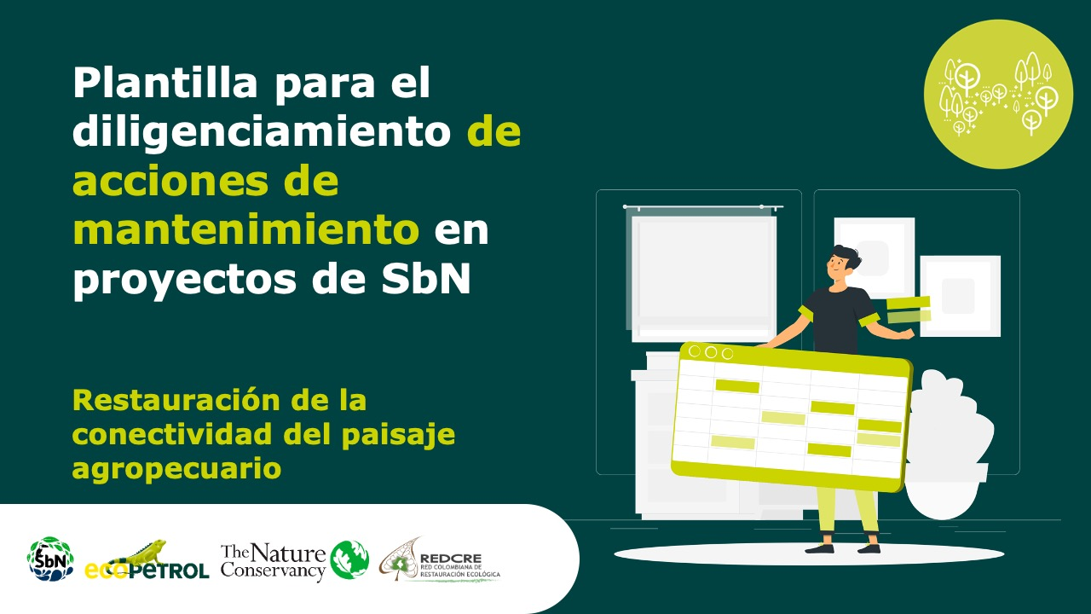
Manejo forestal sostenible comunitario – maderables

g

Manejo forestal sostenible comunitario – maderables

Forma correcta: Restauración de la conectividad del paisaje agropecuario

